Chung
HƯỚNG DẪN SỬ DỤNG GIT VÀ GITHUB

 | 1. | YÊU CẦU SOFTWARE

 |  | ○ | Git

 | 2. | YÊU CẦU NGÔN NGỮ/FRAMEWORK

 |  | ○ | basic UNIX command-line

 | 3. | HỆ THỐNG QUẢN LÝ PHIÊN BẢN

 |  | 3.1. | Hệ thống quản lý phiên bản là gì
 |  |  | (VSC - version control)
 |  |  | ○ | Là hệ thống ghi nhận sự thay đổi của các file theo thời gian
 |  |  | → | Từ đó có thể phục hồi quay về trạng thái (phiên bản) ở một thời điểm trước đó
 |  |  | → | Theo dõi trược trạng thái thay đổi, người thay đổi,... các file

 |  | 3.2. | Các loại VSC
 |  |  | ○ VSC local
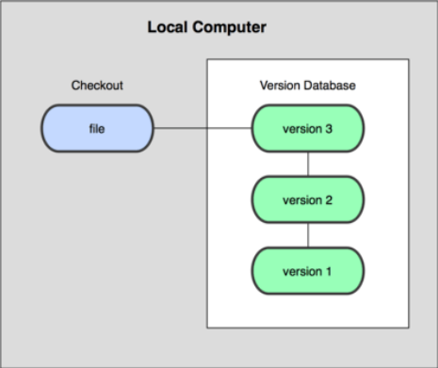

 |  |  | ○ Central VSC

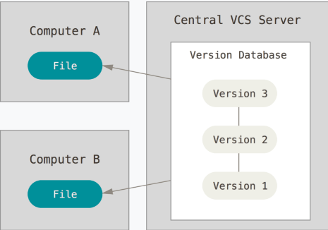

 |  |  | ○ Distributed VSC

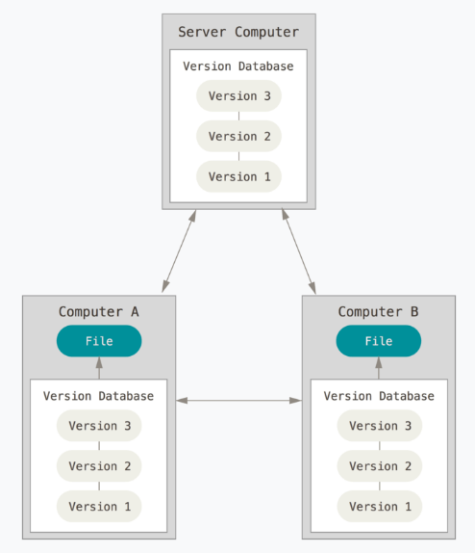

 | 4. | GIỚI THIỆU GIT VÀ CÀI ĐẶT

 |  | 4.1. | Giới thiệu
 |  |  | ○ | Là hệ thống quản lý phiên bản phân tán
 |  |  | → | Tốc độ nhanh
 |  |  | → | Đơn giản
 |  |  | → | Phù hợp cho nhiều quy mô dự án
 |  |  | ○ | Lưu dữ liệu dưới dạng ảnh chụp (snapshot)
 |  |  | ○ | Hầu hết mọi thao tác đều diễn ra trên local
 |  |  | ○ | Đảm bảo tính toàn vẹn
 |  |  | → | Git check file thay đổi theo mã băm (hash, checksum)

 |  | 4.2. | Ba trạng thái với git
 |  |  | ○ | committed
 |  |  | → | có nghĩa là dữ liệu đã được lưu an toàn trong database (local)
 |  |  | ○ | modified
 |  |  | → | có nghĩa là dữ liệu có thay đổi nhưng chưa lưu trong database (local)
 |  |  | ○ | staged
 |  |  | → | có nghĩa đánh dấu các file được sửa đổi để chuẩn bị commit tiếp theo

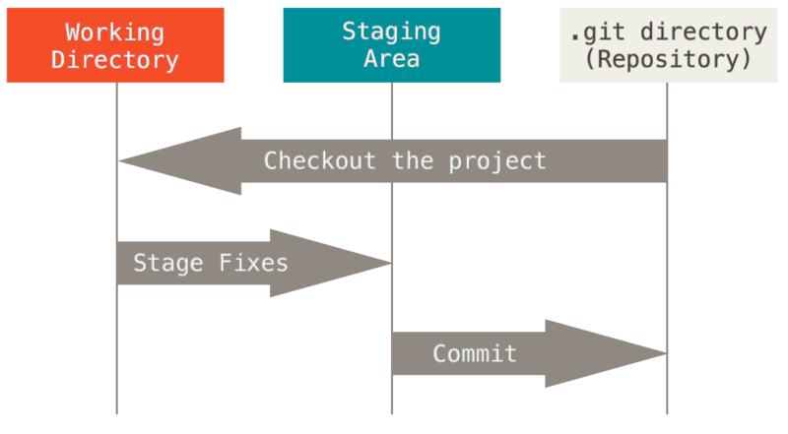

 |  | 4.3. | Cài đặt git
 |  |  | ○ | ubuntu
 |  |  | → | sudo apt install git-all
 |  |  | ○ | CentOS
 |  |  | → | sudo yum install git
 |  |  | ○ | macOS
 |  |  | → | brew install git
 |  |  | ○ | windows
 |  |  | → | winget install --id Git.Git -e --source winget

 | 5. | CẤU HÌNH GIT

 |  | 5.1. | gitconfig
 |  |  | Lần đầu làm việc với git phải thiết lập cấu hình cho nó
 |  |  | Các tham số chung để bạn làm việc với git được thiết lập với lệnh |  |  |  |  | → | git config
 |  |  | Các biến hay tham số này có thể được lưu trữ ở một số nơi tùy cách bạn thiết lập như:
 |  |  |  | ○ | /etc/gitconfig
 |  |  |  | → | tham số khai báo trong file này có hiệu lực với mọi user
 |  |  |  | → | --system
 |  |  |  | ○ | ~/.gitconfig || ~/.config/git/config || C:\Users\$USER\.gitconfig
 |  |  |  | → | tham số khai báo trong file này có hiệu lực với mọi user
 |  |  |  | → | --global
 |  |  |  | ○ | .git/config
 |  |  |  | → | Cấu hình cho chính thư mục .Git của dự án, chỉ có tác dụng cho repo này
 |  | 5.1. | Các lệnh cấu hình git
 |  |  | git config --global user.name <yourname> |  |  | → | Cấu hình tên

 |  |  | git config --global user.email <youremail> |  |  | → | Cấu hình email

 |  |  | git config --list |  |  | → | Hiển thị các thông số đã được thiết lập

SSH
HƯỚNG DẪN XÁC THỰC GIT SỬ DỤNG SSH

 | 1. | GIỚI THIỆU

 | 1.1. | SSH là gì
 | ○ | Là giao thức mạng được mã hóa để bảo mật
 |  | → | Tạo ra kết nối bảo mật trên 1 mạng lưới không bảo mật
 | ○ | SSH được dùng cho nhiều mục đích
 |  | → | Đăng nhập vào shell của máy tính từ xa
 |  | → | Thi hành lệnh trên máy kết nối
 |  | → | Thiết lập tự động đăng nhập vào server
 |  | → | Truyền tải file an toàn
 |  | → | Gắn 1 thư mục ở máy tính từ xa vào máy client
 |  | ....
 | ○ | Trong trường hợp của GITHUB
 |  | → | Xác thực bằng SSH không yêu cầu nhập ID và Pass lần đầu khi thiết lập remote

 | 2. | XÁC THỰC GIT BẰNG SSH

 | 2.1. | Tạo SSH key

 |  | ○ | ssh-keygen -t rsa -f id_rsa | → | Tạo ra 2 file id_rsa (private key), id_rsa.pub (public key)
 |  |  |  | → | Nên tạo ở đường dẫn $env:USERPROFILE\.ssh\

 | 2.2. | Thiết lập SSH key cho github

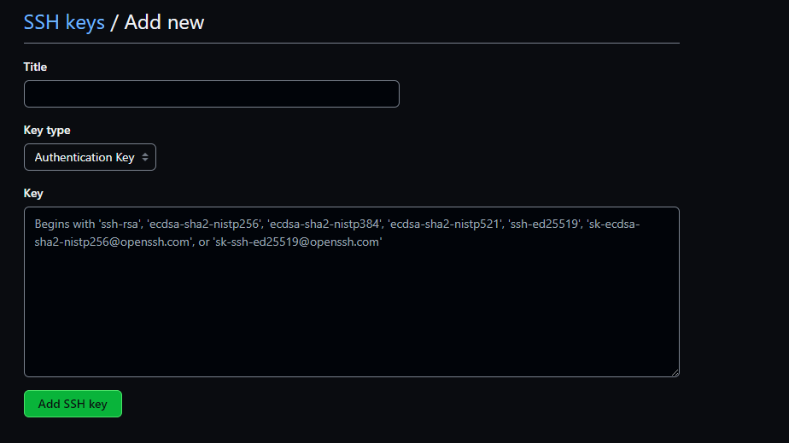

Nội dung file id_rsa.pub

 | 2.3. | Thiết lập SSH private key cho client

 |  | ○ | Start-Service ssh-agent | → | Chạy chương trình ssh-agent
 |  | ↓
 |  | ○ | Get-Service ssh-agent | → | Kiểm tra trạng thái hoạt động của chương trình
 |  | ↓
 |  | ○ | ssh-add $env:USERPROFILE\.ssh\<privatekeyfile> | → | Add key

 | 2.4. | Link tham khảo
 |  | https://learn.microsoft.com/en-us/windows-server/administration/openssh/openssh_keymanagement
 |  | https://www.ssh.com/academy/ssh/add-command

Tips
CÁCH MỘT TEAM SỬ DỤNG GIT ĐỂ LÀM VIỆC VỚI NHAU

 | 1. | GIỚI THIỆU
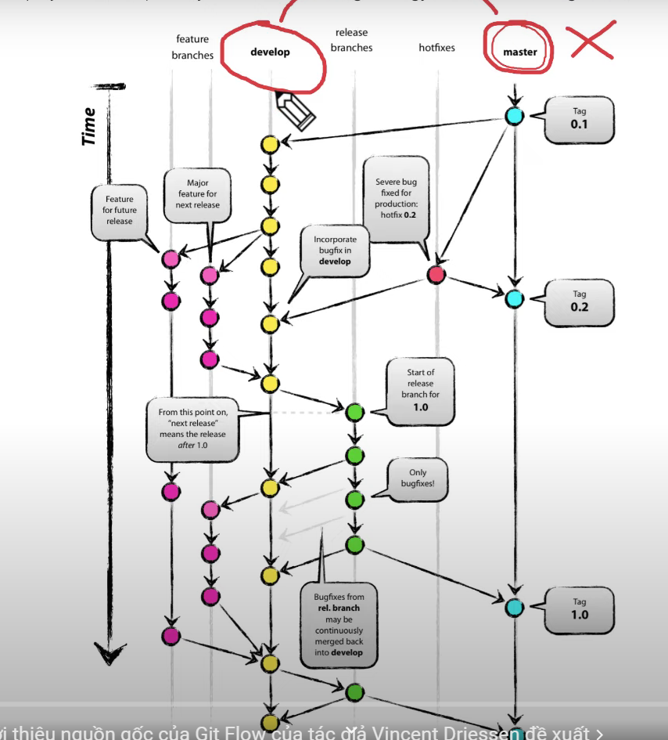

 | 2. | Issues

 | Tạo issue là để giao việc cho dev (phát triển mới, fix bug, ...)

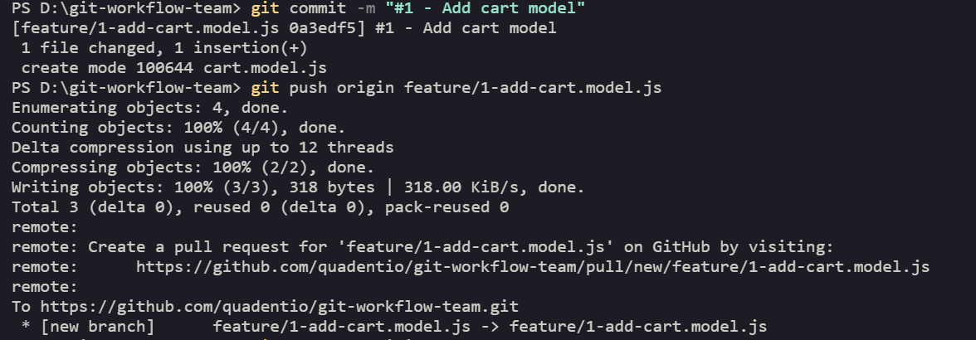

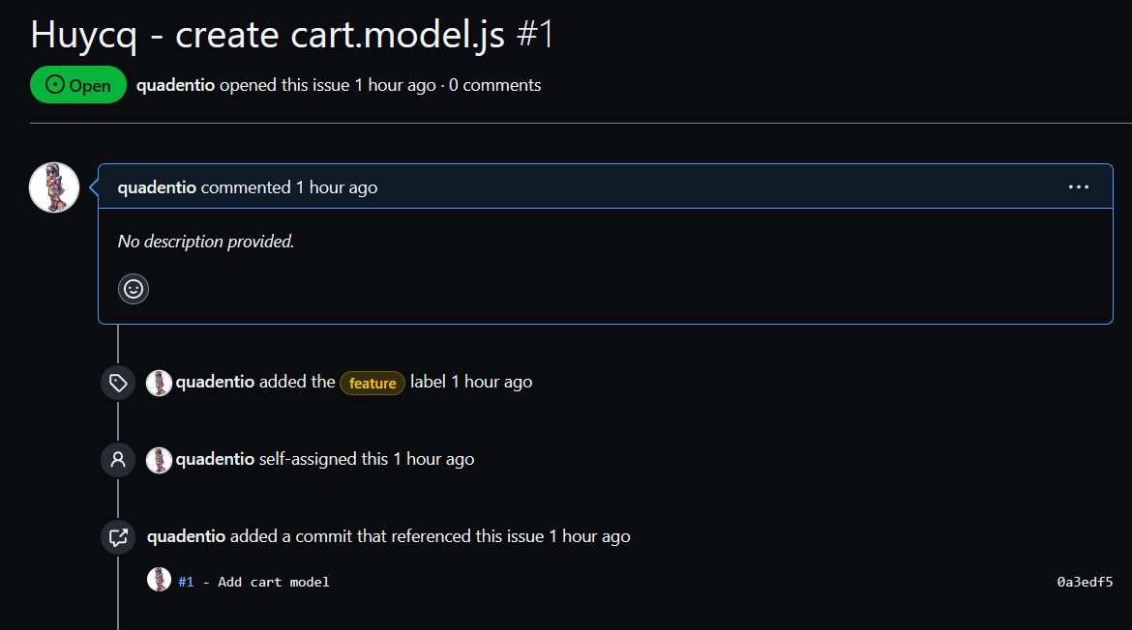

 | 3. | Quy trình làm việc trên git

 | 2 nhánh chính là develop và main
 | ↓
 | Từ nhánh develop sẽ tạo ra các nhánh feature/issue_name để giái quyết task
 | ↓
 | Sau khi làm xong thì push nhánh feature/issue_name lên remote (github)
 | ↓
 | Leader sẽ merge (tạo pull request) từ nhánh feature vào nhánh develop
 | ↓
 | Từ nhánh develop sẽ tạo ra nhánh release (mục đích giao hàng)
 | ↓
 | kiếm tra xong thì push nhánh release lên remote
 | ↓
 | PM sẽ merge (tạo pull request) từ nhánh release vào nhánh main
 | ↓
 | Tạo tag cho phần release đầu tiên (git tag tag_name => git push --tags)
 | ↓
 | Xóa các nhánh không cần thiết đi (nhánh feature và nhánh release) [git branch -d branch_name + git push origin -d branch_name)

 | Trường hợp có lỗi ở product

 | Từ nhánh main tạo ra nhánh hotfixes
 | ↓
 | Sau khi sửa xong thì push hotfixes lên remote
 | ↓
 | Leader or PM sẽ kiểm tra diff và merge (tạo pull request) từ nhánh hotfixes vào nhánh main
 | ↓
 | thực hiện xóa đi 2 nhánh hotfixes sau khi hoàn thành công việc

